Home

Queijaria - Alpina

 | Home






Produção
Lógistica
Estoque
Recursos Humanos





Finanças
Compra
Venda

Produção_Requisições
Produção | Equipes

 | LISTA DE INGREDIENTES POR UNIDADE

 | TIPOS DE QUEIJO | LEITE (L) | VINAGRE (L) | COALHO(L) | SAL(KG) | FERMENTO(KG)
 | QUEIJO MEIA CURA | 2 | 1 | 0 | 1 | 2
 | QUEIJO MINAS | 2 | 1 | 0 | 2 | 1
 | QUEIJO COALHO | 1 | 1 | 5 | 3 | 2
 | QUEIJO MUSSARELA | 4 | 1 | 0 | 4 | 1

 | QUEIJO COALHO

 | DEMANDA
 | 5

 | LEITE (L) |  |  | 5

 | VINAGRE (L) |  |  | 5

 | COALHO(L) |  |  | 25

 | SAL(KG) |  |  | 15

 | FERMENTO(KG) |  |  | 10
botão

Produção_Lançamento
Produção | Lançamento

 | LANÇAMENTO DE PRODUÇÃO |  |  | METAS

 |  | MÁQUINA / SETOR |  |  | MÁQUINA / SETOR

 |  | UNIDADES PRODUZIDAS |  |  | DEMANDA DE PEDIDOS | RECEBER DE VENDAS

 |  |  |  |  | ESTADO ATUAL |  | 50% DA DEMANDA = ATENÇÃO
 |  |  |  |  |  |  | 80% DA DEMANDA = OK
 |  |  |  |  |  |  | >80% DA DEMANDA = MUITO BEM

 |  |  | BOTÃO MANDA PARA ESTOQUE
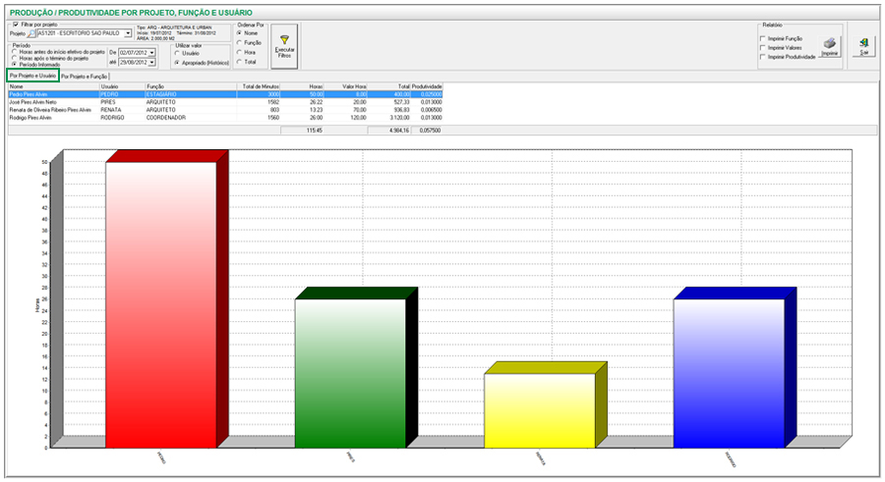

 |  |  |  |  |  |  | ?

Estoque_Requisição
Estoque

 | REQUISIÇÃO DE VENDA |  |  | PEDIDO PRODUÇÃO

 |  | PRODUTO | QUEIJO MINAS |  | PRODUTO | QUEIJO MINAS

 |  | DEMANDA | 200 |  | QUANTIDADE | 100

 |  | QUANTIDADE EM ESTOQUE | 100

 |  | NÍVEL | -100
SE NÍVEL POSITIVO SOMA RESTO, SENÃO VAI PARA PEDIDO

Vendas_Cadastro_Clientes1


 | Vendas

     

 |  |  | CADASTRO DE CLIENTES

 |  | NOME:

 |  | CNPJ:

 |  | TELEFONE:

 |  | ENDEREÇO:

 |  | CIDADE:

 |  | ESTADO:

 |  | EMAIL:

 |  | WHATSAPP:

